상품제안서
라인프렌즈 미니미니프렌즈 세면타올 | 상품코드: F23246

 |  |  |  |  |  |  | 02-412-0044 | www.easy1.co.kr
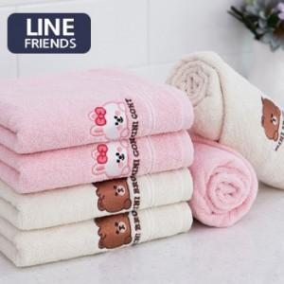

【상세/제작정보】

【인쇄/포장옵션】 | 실크, 자수 / 포장불가능

【공급단가】 | 수량 | 100~ | 300~ | 500~ | 1,000~ | 3,000~
*VAT별도 | 단가 | 5,480원 | 5,290원 | 5,090원 | 4,900원 | 4,700원

【상품 URL】 | https://dev.easy1.co.kr:443/src/goods_detail.php?gdno=23246

